Sheet1
コンタクトセンター
バックオフィス
（イメージ）

システム担当 | ビジネス担当
システム運営部署
ITインフラ部署
システム開発部署
システム企画部署
営業部署

クラウド開発推進グループ
クラウド開発・運用について全社横断でサポート

 |  | マイクロサービスアーキテクチャー
マイクロサービス
ユーザ
管理
ユーザ
情報
マイクロサービス

機器
管理
機器
情報
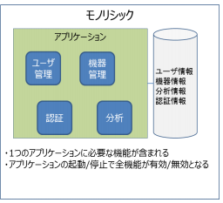
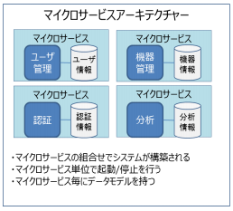

マイクロサービス
認証
認証
情報
マイクロサービス
分析
分析
情報

ドメイン駆動開発

ユーザー
アジャイル開発
プロジェクト
マネージャー
品質保証
アジャイル
開発チーム

データベース管理
プログラマ

ＵＸデザイナ
テスター

アナリスト

